Sheet1
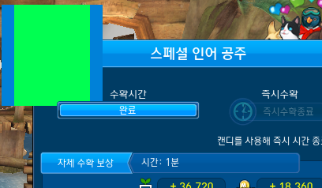
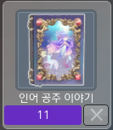
Info 썸네일 | 아래처럼 홈가든 작물 정보 보기를 할 때 나오는 사진이 현재 인어 공주 하나만 있습니다. 스페셜 인어공주/스페셜 인어공주 + 썸네일도 같이 만들어 주시면 감사하겠습니다.
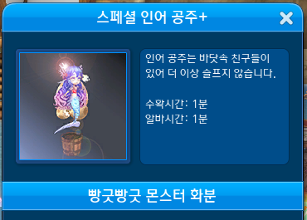

Seed 썸네일 | 아래처럼 팝업 썸네일과 씨앗 썸네일로 사용해야 할 썸네일이 인어 공주 하나만 있습니다. 스페셜 인어공주/스페셜 인어공주 + 썸네일도 같이 만들어 주시면 감사하겠습니다.

